ANEXO_A
Anexo A

Anexo A al Contrato de Arrendamiento de fecha 30 de Enero del 2020, celebrado por una parte por el SR. JESÚS HERRERA MUÑOZ y SRA. LUCILA ROJAS DEL TORO en su caracter de (“ARRENDADOR”), y MATC DIGITAL S. DE R.L. DE C.V. representada por el ING. GABRIEL GARCIA NACIF HID, (LA "ARRENDATARIA") respecto de una fracción del inmueble ubicado en Juárez No. 501 Colonia Centro, Monterrey, N.L. (el “Inmueble”).

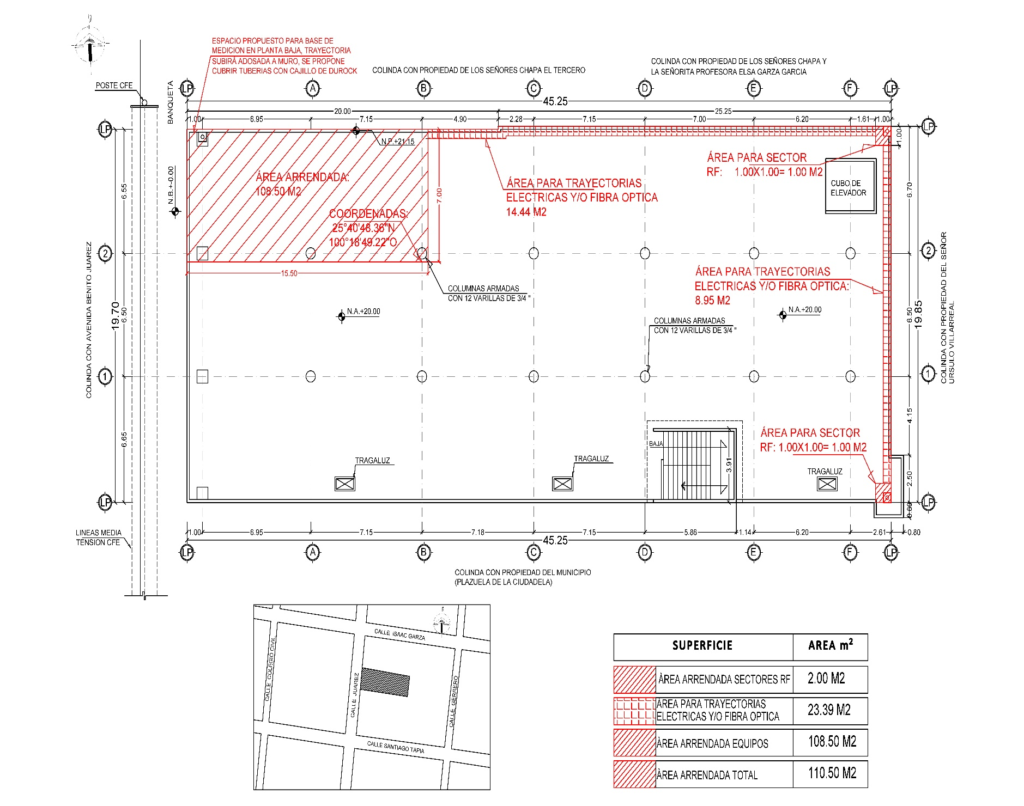

 | SERVIDUMBRE DE PASO. |  |  | DIMENSIONES: | Regular |  |  | ÁREA TOTAL | 110.50 m2

DATOS GENERALES DEL SITIO

NOMBRE DE SITIO: |  | "N GUERRERO NORTE"
NUMERO DE SITIO:
NUMERO DE CMS: |  | 133750
COORDENADA DEL SITIO: |  | 25°40'48.36"N 100°16'49.22"O
DIRECCIÓN: |  | Calle Juárez No. 501 Colonia Centro, Monterrey, N.L.

DATOS DEL ARRENDADOR
NOMBRE DE ARRENDADOR: |  |  | SR. JESÚS HERRERA MUÑOZ y SRA. LUCIA ROJAS DEL TORO

DIRECCIÓN ARRENDADOR: |  |  | Vicente Guerrero Norte No. 481 Colonia Centro, Monterrey, N.L., C.P. 64000.
TELÉFONO ARRENDADOR: |  |  | 8182874991

SR. JESUS HERRERA MUÑOZ EL ARRENDADOR |  |  |  |  |  |  | ING. GABRIEL GARCIA NACIF HID APODERADO LA “ARRENDATARIA” MATC DIGITAL S. DE R.L. DE C.V.

SRA. LUCILA ROJAS DEL TORO EL ARRENDADOR

 |  |  |  |  |  | TESTIGOS

LIC. IRIANELLY DE LA ROSA XOCHITIOTZ |  |  |  |  |  |  | LIC. KARLA MERCEDES ORTIZ BARRÓN

